Suite de pruebas
SUITE DE PRUEBAS - [ NOMBRE DE LA APLICACIÓN] |  |  |  |  |  |  |  |  | OK
No | Caso de prueba | Prioridad | Precondiciones | Datos de entrada | Pasos | Resultados Esperado | Resultado Obtenido | Estado prueba | FALLO
AREA FUNCIONAL: REGISTO DE USUARIO
1 | Registrar un nuevo usuario llenando todos los campos exitosamente (Happy path) | Alta | *Tener instalado un navegador * Tener conexión a internet | Login Nombre usuario Apellido Password | 1. Abrir la pagina https://buggy.justtestit.org/ 2. Clic en la opción "Registrar" en el boton superior izquierdo. 3. Ingresar los datos en entrada 4. Clic en el boton registrar | El usuario es registrado exitosamente | 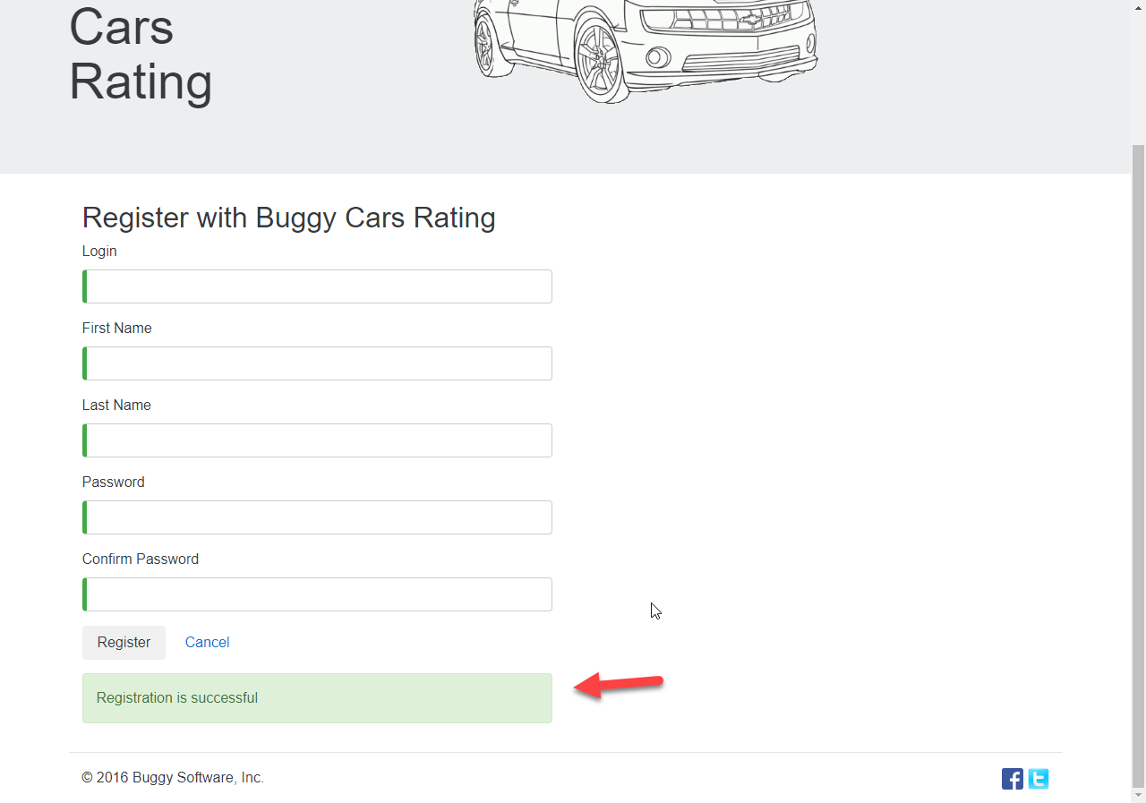 | OK
2 | Registrar un nuevo usuario con los campos requeridos en blanco | Alta | *Tener instalado un navegador * Tener conexión a internet | Ninguno | 1. Abrir la pagina 2. Clic en la opción "Registrar" en el boton superior izquierdo. 3. No Ingresar los datos en entrada 4. Clic en el boton registrar | La pantalla debe mostrar una validación de los campos requeridos e indicarlo al usuario con un mensaje. | 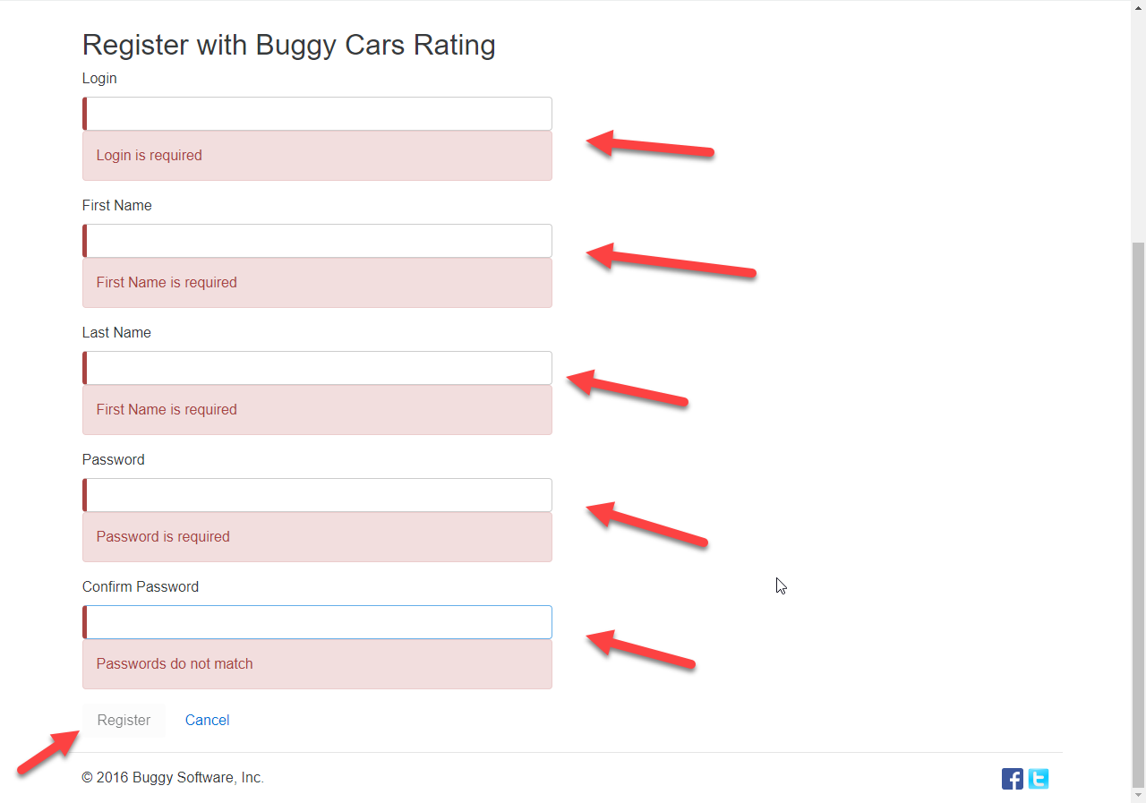 | OK
3 | Registrar un nuevo usuario con un password de 4 caracteres | Alta | *Tener instalado un navegador * Tener conexión a internet | Login Nombre usuario Apellido Password | 1. Abrir la pagina 2. Clic en la opción "Registrar" en el boton superior izquierdo. 3. Ingresar los datos en entrada 4. Clic en el boton registrar | La pagina muestra un error de contraseña incorrecta e indicar las condiciones minimas que la contraseña debe cumplir | 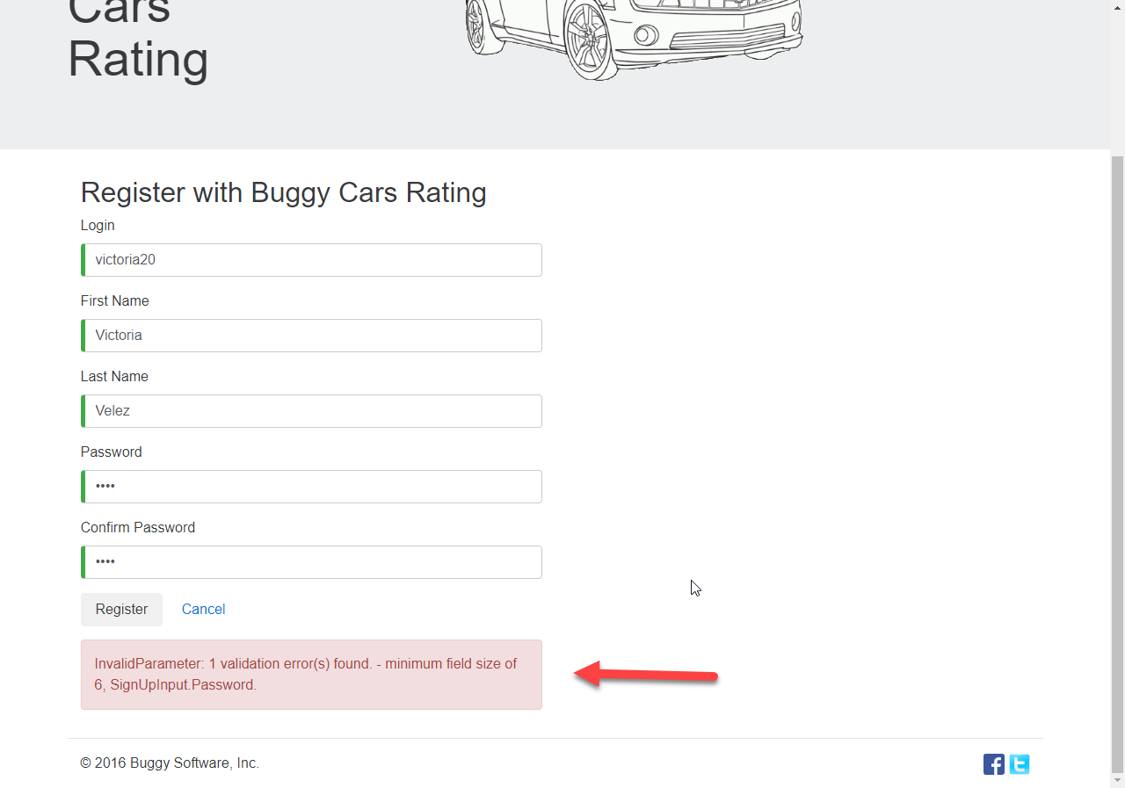 | OK
4 | Registrar un nuevo usuario con un password de 4 caracteres minuscula + 1 carácter especial | Alta | *Tener instalado un navegador * Tener conexión a internet | Login Nombre usuario Apellido Password | 1. Abrir la pagina 2. Clic en la opción "Registrar" en el boton superior izquierdo. 3. Ingresar los datos en entrada 4. Clic en el boton registrar | La pagina muestra un error de contraseña incorrecta e indicar las condiciones minimas que la contraseña debe cumplir
5 | Registrar un nuevo usuario con un password de 6 caracteres + 1 carácter especial (todo en minúscula) | Alta | *Tener instalado un navegador * Tener conexión a internet | Login Nombre usuario Apellido Password | 1. Abrir la pagina 2. Clic en la opción "Registrar" en el boton superior izquierdo. 3. Ingresar los datos en entrada 4. Clic en el boton registrar | La pagina muestra un error de contraseña incorrecta e indicar las condiciones minimas que la contraseña debe cumplir | 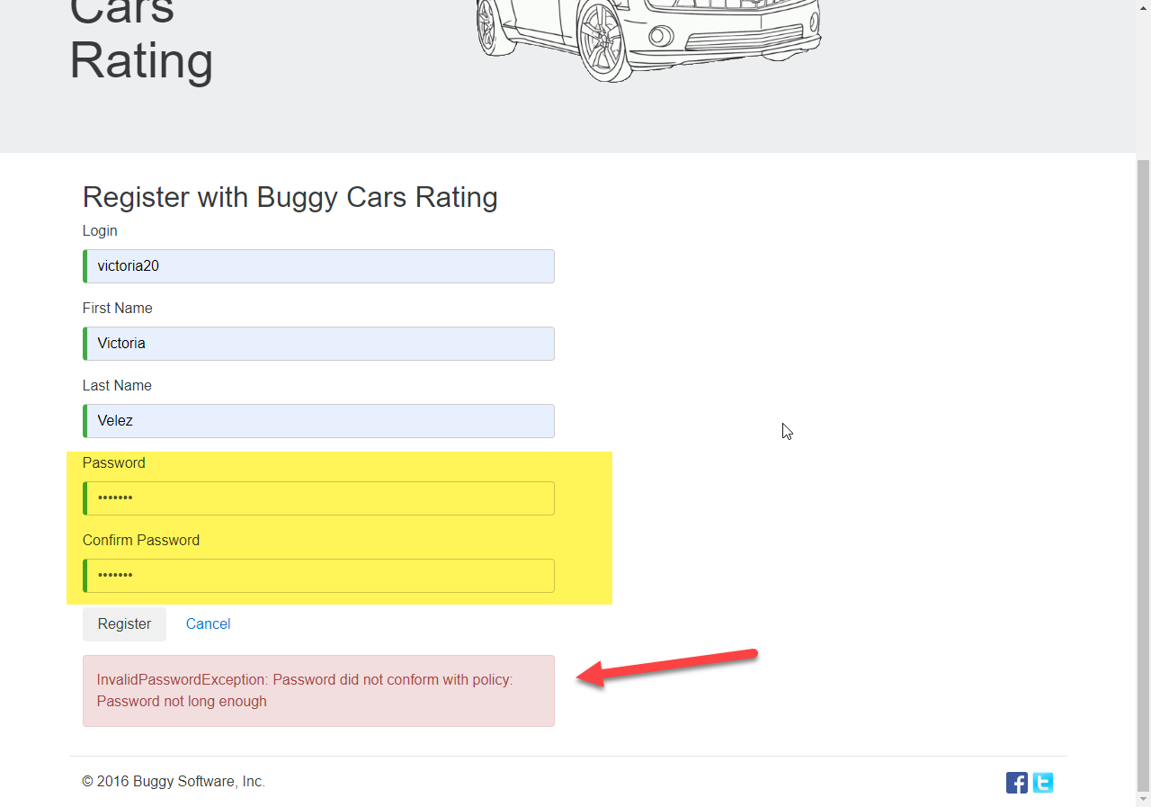 | OK
6 | Registrar un nuevo usuario con un password que cumple las condiciones pero ingresar un distinto en la confirmación | Alta | *Tener instalado un navegador * Tener conexión a internet | Login Nombre usuario Apellido Password | 1. Abrir la pagina 2. Clic en la opción "Registrar" en el boton superior izquierdo. 3. Ingresar los datos en entrada 4. Clic en el boton registrar | La pagina muestra un error de contraseña incorrecta e indicar las condiciones minimas que la contraseña debe cumplir
7 | Registrar un usuario ya existente | Alta | *Tener instalado un navegador * Tener conexión a internet | Login Nombre usuario Apellido Password | 1. Abrir la pagina 2. Clic en la opción "Registrar" en el boton superior izquierdo. 3. Ingresar los datos en entrada 4. Clic en el boton registrar | La pagina muestra un error de contraseña incorrecta e indicar las condiciones minimas que la contraseña debe cumplir | 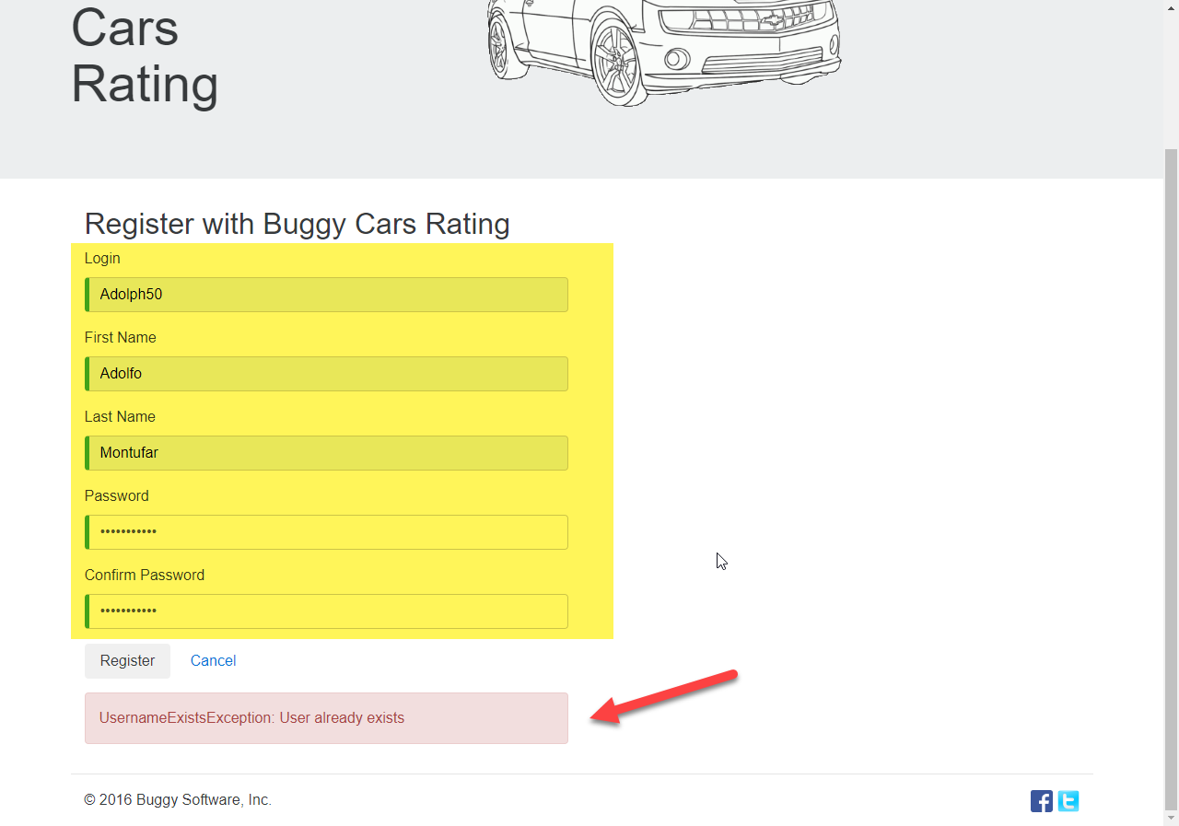 | OK

AREA FUNCIONAL :ACTUALIZAR PERFIL
1 | Actualizar el perfil de un usuario registrado (Happy path) | Alta | *Tener instalado un navegador * Tener conexión a internet | Login Nombre usuario Apellido Password | 1. Abrir la pagina https://buggy.justtestit.org/ 2. Clic en la opción "Registrar" en el boton superior izquierdo. 3. Ingresar los datos en entrada 4. Clic en el boton registrar | El usuario es registrado exitosamente
2 | Actualizar perfil con campos obligatorios en Blanco | Alta | *Tener instalado un navegador * Tener conexión a internet | Login Nombre usuario Apellido Password | 1. Abrir la pagina 2. Ingresar usuario y clave exitosamente 3. Clic opcion profile en la parte superior izquierda. 4. Dejar campo nombre y apellido vacio. 5. Clic en el boton guardar. | El sitio debe validar campos requeridos vacios y mostrar un mensaje de error al usuario.

AREA FUNCIONAL : ZZZZZ

AREA FUNCIONAL :
1

